PM REPORT (새양식)
 |  |  |  |  |  |  |  |  |  |  |  |  |  |  |  | 작성 |  | 검토 |  | 승인
 |  |  | M.A.T Co.,LTd
 |  |  | Micro Advanced Technology |  |  |  |  |  |  |  |  |  |  |  |  | 양윤철

작업 보고서

 |  |  |  |  |  |  |  |  |  |  |  |  |  |  |  | 점검일 |  | 2023-01-06
 |  |  |  |  |  |  |  |  |  |  |  |  |  |  |  | 시간 |  | 17시 00분 ~ 19시 00분 ( 2시간 00분 )

업 체 명 |  | 온세미컨덕터 |  |  |  |  |  |  | MODEL |  |  | 1701HW |  |  |  |  | SET-UP 일 |  | 2022-06-20
고객 담당자 |  | 김일남 부장님 |  |  |  |  |  |  | SERIAL NO |  |  | M006829 |  |  |  |  | 이전 작업일 |  | 2023-01-03
MAT 작업자 |  | 양윤철, 강석희 |  |  |  |  |  |  | 공정명 |  |  | - |  |  |  |  | 경과일 |  | 3

1. 작업명 (PM, TROUBLE, 점검, 기타) |  |  |  |  |  |  |  |  |  |  |  |  |  |  | 5. 사진
NF#2-2 Prewet Out단 배관 부식으로 인한 교체

2. 증상,원인
NF#2-2 Prewet Out단 Flange 및 배관 용접부 부식 발생

M.A.T Co., Ltd.
3. 조치내용
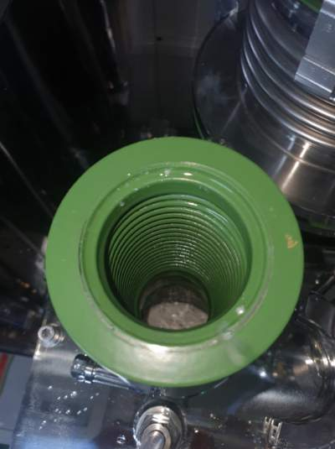 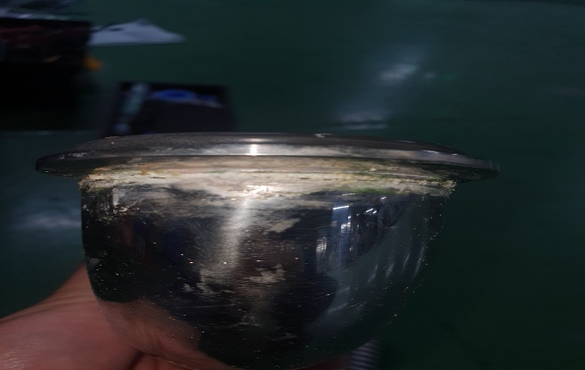 < Prewet Out단 배관 부식으로 인한 교체 > * 현상 및 점검사항 - Prewet 장착설비 1/5 점검 間 NF#2-2 설비 Prewet Out단 Flange 및 배관 용접부 부식 발생 확인 - 배관 제작업체 긴급 제작요청 진행하여 Prewet Out배관 및 Bellows, 50A Viton C/O-Ring 교체 완료 - Prewet Out 배관 교체 間 Prewet Out Bellows 내부 확인 결과 Powder 적체 없음 확인 - Prewet 내부 Hcl 응축수로 인한 용접부 부식 발생 추정 - 해당 부식발생 배관 반출 진행하여 연구소 확인 예정 - 개선방안 연구소 배관 확인 후 송부 예정 |  |  |  |  |  |  |  |  |  |  |  | POWDER / 부식 COATING CHECK
 |  |  |  |  |  |  |  |  |  |  |  | Plasma 설비 |  |  | 그 외 설비
 |  |  |  |  |  |  |  |  |  |  |  | Inner : % 부식 : |  |  | Heat Chamber : % 부식: Power 색/경도 :

 |  |  |  |  |  |  |  |  |  |  |  | Reactor : % 부식 : Coating : |  |  | Middle Flange : % 부식: Coating :

 |  |  |  |  |  |  |  |  |  |  |  | Wet Tank : % 부식 : Coating : |  |  | Wet Chamber : % 부식: Coating :

 |  |  |  |  |  |  |  |  |  |  |  | Exhaust : % 부식 : Coating : |  |  | Exhaust : % 부식: Coating :

Prewet Out Bellows 내부
Prewet Out 배관 Flange 용접부
4. CHECK VALUE |  |  |  |  |  |  |  |  |  |  |  |  |  |  |  |  | 6. 비고 (특이점, 위험요소, 개선사항)
Pressure | Inlet#1 mmH2O |  | Inlet#2 mmH2O |  | Inlet#3 mmH2O |  | Inlet#4 mmH2O |  | Exh. P mmH2O |  | Cab. P mmH2O |  | Cir. P Kpa |  | B/A. P Kpa
 | 전 | 후 | 전 | 후 | 전 | 후 | 전 | 후 | 전 | 후 | 전 | 후 | 전 | 후 | 전 | 후
 |  | -101 |  |  |  |  |  |  |  | -80 |  | -11 |  | 135
Temp | Temp #1 |  | Temp #2 |  | Temp #3 |  | Temp #4 |  | Chamber.T |  | Wet. T |  | Cab. T |  | Exh. T
 | 전 | 후 | 전 | 후 | 전 | 후 | 전 | 후 | 전 | 후 | 전 | 후 | 전 | 후 | 전 | 후
 |  | 749 |  |  |  |  |  |  |  | 585 |  | 35 |  | 28 |  | 23
Utility | Burning SLM |  | S/A SLM |  | N2 SLM |  | C/W SLM |  | PreWet S/W SLM |  | Exh S/W SLM |  | PG35
 | 전 | 후 | 전 | 후 | 전 | 후 | 전 | 후 | 전 | 후 | 전 | 후 | 전 | 후
 |  | 880 |  | 80 |  | 250 |  | 22 |  | 9 |  | 7

Part 명 |  |  | 규격 |  |  | Code |  |  | 수 량 | 유/무 | 업체 재고 | Part 명 |  |  |  | 규격 |  | Code |  | 수량 | 유/무 | 업체 재고

 |  |  |  |  |  |  |  |  |  |  |  | 출장비 |  |  |  |  |  |  | 인원수 |  | 유/무상
 |  |  |  |  |  |  |  |  |  |  |  |  |  |  |  |  |  |  | 2 |  | 무상
* 기 타 :

